整体店铺流量情况
阔哥旗舰店PC端店铺流量数据_2015-05-11~2015-06-09 |  |  |  |  |  |  | 阔哥旗舰店 店铺PC端流量数据_2015-05-11~2015-06-09
来源 | 来源明细 | 访客数 | 占比 | 下单买家数 | 下单转化率 | 数据诊断结果 | 来源 | 来源明细 | 访客数 | 占比 | 下单买家数 | 下单转化率
淘内免费 | 汇总 | 3092 | 37.53% | 163 | 5.27% | 数据问题反馈： 1、从流量结构及体量上分析： 与同行数据进行对比，您的店铺的付费流量占比比较高已经在40%~50% 整体流量结构上来看，您的店铺流量渠道覆盖面较窄，免费流量较低，需进一步提升单品排名，稳定流量来源； 2、从转化率角度分析： 与同行数据进行对比，您的店铺整体转化率水平低下，对于流量的利用能力相对较差，与同行优秀店铺相比有一定差距，各个流量渠道转化率需全面提升； | 淘内免费 | 汇总 | 4863 | 65.36% | 114 | 2.34%
 | 淘宝站内其他 | 82 | 1.00% | 15 | 18.39% |  |  | 其它 | 2315 | 31.12% | 59 | 2.55%
 | 淘宝搜索 | 1457 | 17.69% | 81 | 5.56% |  |  | 手淘搜索 | 1201 | 16.14% | 36 | 1.83%
 | 天猫搜索 | 1453 | 17.64% | 49 | 3.37% |  |  | 手淘宝贝详情 | 819 | 11.01% | 13 | 1.59%
 | 淘宝其他店铺 | 18 | 0.22% | 3 | 16.67% |  |  | 手淘首页 | 1049 | 14.10% | 4 | 0.38%
 | 台湾淘宝网 | 3 | 0.04% | 0 | 0.00% |  |  | 天猫搜索 | 349 | 4.69% | 9 | 2.58%
 | 天猫首页 | 6 | 0.07% | 0 | 0.00% |  |  | 手淘有好货 | 0 | 0.00% | 0 | 0.00%
 | 淘宝首页 | 44 | 0.53% | 7 | 15.91% |  |  | 手淘旺信 | 120 | 1.61% | 3 | 2.50%
 | 淘宝足迹 | 33 | 0.40% | 5 | 15.15% |  |  | 手淘微淘店铺 | 58 | 0.78% | 0 | 0.00%
 | 淘宝类目 | 17 | 0.21% | 0 | 0.00% |  |  | 手淘通讯录分享 | 12 | 0.16% | 0 | 0.00%
 | 阿里旺旺 | 48 | 0.58% | 17 | 35.42% |  |  | 天猫关注 | 2 | 0.03% | 0 | 0.00%
 | 爱淘宝 | 3 | 0.04% | 0 | 0.00% |  |  | 手淘天猫国际 | 0 | 0.00% | 0 | 0.00%
 | 淘宝信用评价 | 6 | 0.07% | 0 | 0.00% |  |  | 手淘卡券包 | 3 | 0.04% | 0 | 0.00%
 | 淘宝论坛 | 9 | 0.11% | 0 | 0.00% |  |  | 手淘淘宝达人 | 1 | 0.01% | 0 | 0.00%
 | 淘金币 | 1 | 0.01% | 1 | 100.00% |  |  | 手淘每日好店 | 7 | 0.09% | 0 | 0.00%
自主访问 | 汇总 | 1131 | 13.73% | 203 | 17.95% |  |  | 手淘拍照购 | 3 | 0.04% | 0 | 0.00%
 | 直接访问 | 515 | 6.25% | 62 | 12.04% |  |  | 淘宝活动 | 0 | 0.00% | 0 | 0.00%
 | 购物车 | 313 | 3.80% | 104 | 33.23% |  |  | 手淘淘抢购 | 0 | 0.00% | 0 | 0.00%
 | 已买到商品 | 269 | 3.27% | 88 | 32.71% |  |  | 手淘淘宝头条 | 0 | 0.00% | 0 | 0.00%
 | 宝贝收藏 | 120 | 1.46% | 24 | 20.00% |  |  | 手淘周末淘宝 | 0 | 0.00% | 0 | 0.00%
 | 店铺收藏 | 86 | 1.04% | 7 | 8.14% |  | 自主访问 | 汇总 | 1033 | 13.88% | 121 | 11.71%
 | 我的淘宝首页 | 2 | 0.02% | 0 | 0.00% |  |  | 直接访问 | 100 | 1.34% | 5 | 5.00%
淘外流量 | 汇总 | 48 | 0.58% | 4 | 8.33% |  |  | 购物车 | 546 | 7.34% | 75 | 13.74%
 | 淘外流量其他 | 19 | 0.23% | 3 | 15.79% |  |  | 我的淘宝 | 537 | 7.22% | 45 | 8.38%
 | 一淘 | 0 | 0.00% | 0 | 0.00% |  | 淘外网站 | 汇总 | 62 | 0.83% | 0 | 0.00%
 | 360搜索 | 2 | 0.02% | 0 | 0.00% |  |  | 其它 | 61 | 0.82% | 0 | 0.00%
 | 新浪微博 | 0 | 0.00% | 0 | 0.00% |  |  | 一淘 | 0 | 0.00% | 0 | 0.00%
 | 搜狗 | 19 | 0.23% | 1 | 5.26% |  |  | 新浪微博 | 0 | 0.00% | 0 | 0.00%
 | 谷歌 | 0 | 0.00% | 0 | 0.00% |  |  | 百度 | 0 | 0.00% | 0 | 0.00%
 | 有道 | 0 | 0.00% | 0 | 0.00% |  |  | 搜狗 | 1 | 0.01% | 0 | 0.00%
 | 百度 | 0 | 0.00% | 0 | 0.00% |  |  | 谷歌 | 0 | 0.00% | 0 | 0.00%
 | QQ空间 | 2 | 0.02% | 0 | 0.00% |  |  | 360搜索 | 1 | 0.01% | 0 | 0.00%
付费流量 | 汇总 | 3966 | 48.14% | 89 | 2.24% |  |  | 美丽说 | 0 | 0.00% | 0 | 0.00%
 | 淘宝客 | 238 | 2.89% | 21 | 8.82% |  | 付费流量 | 汇总 | 1482 | 19.92% | 25 | 1.69%
 | 聚划算 | 0 | 0.00% | 0 | 0.00% |  |  | 淘宝客 | 59 | 0.79% | 5 | 8.47%
 | 直通车 | 3735 | 45.34% | 70 | 1.87% |  |  | 直通车 | 1422 | 19.11% | 20 | 1.41%
 | 钻石展位 | 4 | 0.05% | 0 | 0 |  |  | 聚划算 | 1 | 0.01% | 0 | 0.00%
其它 | 其它 | 1 | 0.01% | 0 | 0.00% |  |  | 钻石展位 | 1 | 0.01% | 0 | 0.00%
汇总 | 汇总 | 8238 |  |  |  |  | 其它来源 | 汇总 | 0 | 0.00% | 0 | 0.00%
 |  |  |  |  |  |  |  | 其它来源 | 0 | 0.00% | 0 | 0.00%
 |  |  |  |  |  |  | 淘外APP | 汇总 | 0 | 0.00% | 0 | 0.00%
 |  |  |  |  |  |  |  | 淘粉吧 | 0 | 0.00% | 0 | 0.00%
 |  |  |  |  |  |  | 汇总 | 汇总 | 7440
数据解决方案： 1、拓展流量渠道：按照“免费流量>自主流量>付费流量”的流量提升链路拓展流量渠道。 目前店铺免费流量较低，需优化好单品标题、副标题、主图、上下架时间、销量提升自然流量，店铺缺少爆款，应推广多个爆款出来。 直通车的转化率比较低，需优化好点击率、创意图、关键词、质量得分、标题，引入精准流量，降低PPC，店铺主要推广是：直通车+钻展+淘宝客三方面全面开拓流量渠道，尝试以钻展投放增加品牌与品类曝光，用DMP和全景洞察挖掘潜力客户群，产生收藏与人气以及转化；同时配合直通车定位精准人群产生转化，淘宝客佣金提升做销售增量配合。 2、切割流量渠道针对性进行全店转化提升： A、重点优化转化高的渠道，以及拓宽引流渠道 B、在免费搜索流量方面，对店铺产品做明确的产品重定位，确立引流款，店铺爆款群。选品上针对自然搜索引流款做极致性价比吸引流量并提升转化； C、树立品牌形象，渲染产品品质背景，需要在店内书写品牌slogan，将‘阔哥’的影响力植入到页面和产品以及包裹中去。 D本店铺定位为大码男装，产品的品类和数量也比较多，就需要有具体的细分的品类上，精选可以切入的细分市场，抢占无线端的排名，才可以保证日常的流量稳定和日常的销量的提升。例如店铺热卖的大码T恤，是否考虑增加一些利于搜索和成交的关键词如【短袖T恤 男】，在优化关键词的时候使用江湖策持续优化。 E、优先将选定的主推款的详情页优化，以及优化产品实拍图和产品适用场景，深入挖掘卖点和买家的痛点，在细节上下工夫，分析现有的买家为什么买我们家的产品，我们提供什么的属性满足了现有的买家的需求，能否将需求升华，例如店铺热销的大码T恤，为什么买家会买，是因为只是满足了大码的功能吗?能否在产品产品的做工、材质、透气、时尚感这个层次下工夫，深挖产品为什么是尺码合适、透气、时尚的，只有尺码正确、时尚、透气的大码男装，买家才容易买单。 F、天猫服务综合指标的提升，目前的指标只有8%，而且是下降趋势，一点要将这个指标重点维护，例如退款纠纷率、退款完结时长，需要有专门的售后对接此指标晚上的时间也不要放过，制定售前售后流程制度，提升询单转化率及售后满意度并最终获取大量优质评价并且将服务的指标提升，不然可能会影响搜索流量、活动报名等。 3、流量来源健康比例判断： A、没有固定的健康比例，只有适合自己店铺的动态流量比例； B、对不同流量渠道做转化率分析与提升，全力获取转化率较高的渠道流量；
阔哥旗舰店 流量概况分析
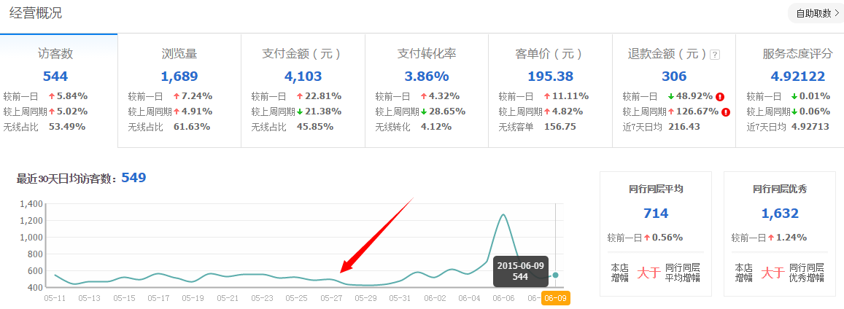
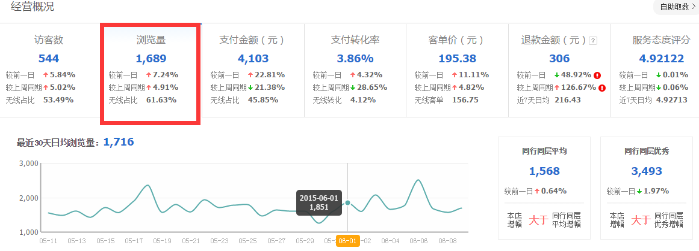

诊断结果： 1、您的店铺访客量及浏览量最近最近略高于同行平均水平，主要受平台活动例如 6.6天猫年中大促以及官方活动影响波动极大，有活动则有流量没活动则流量相对比较少； 2、店铺日常价格销售额相对较低， 诊断解决方案： 1、必要的日常引流，等可以开通付费流量的时候，精准流量集中引入，提升日常流量所带来的稳定销售额； 2、急需针对性的选款和打造小爆款群，对于行业内搜索大词排名进行优化和提升，精细化运营；
阔哥旗舰店 访客分析
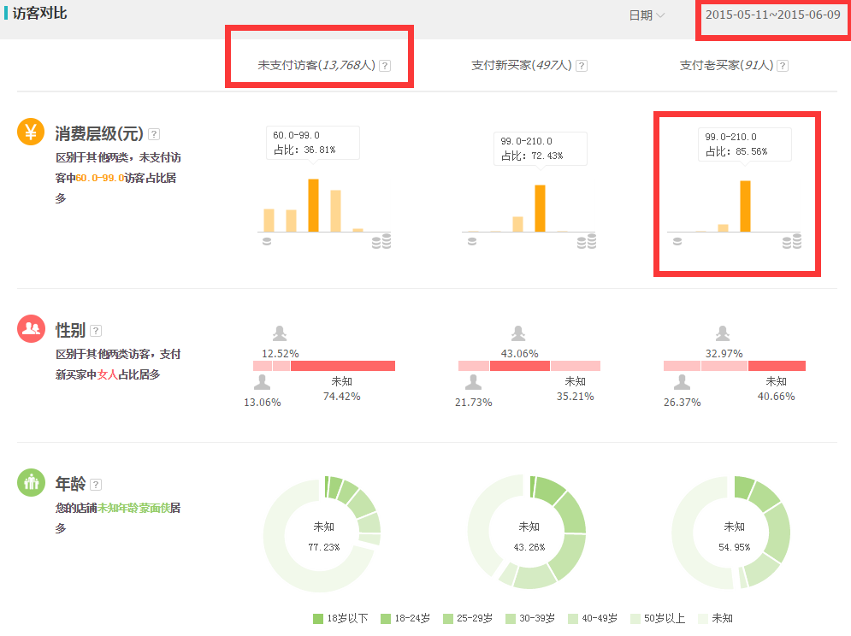
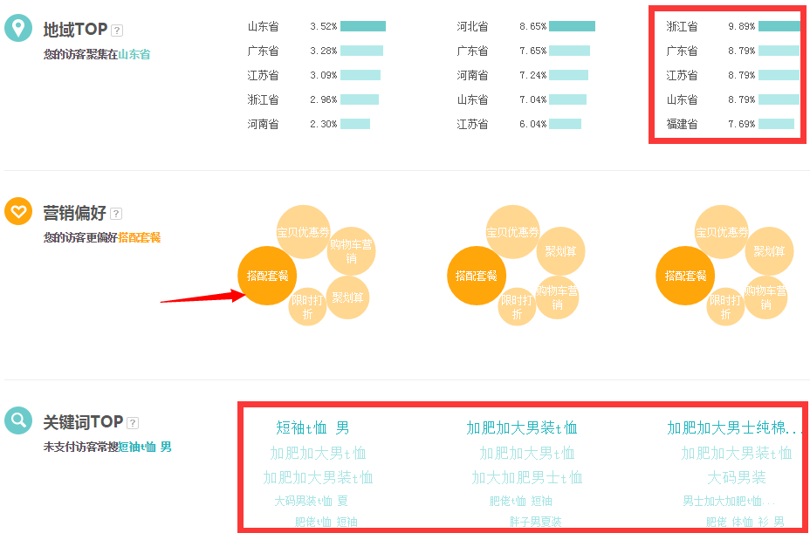

诊断结果： 1、您的店铺从支付访客人群数据来看，买家人群是比较优质的， 新买家客单价等于老买家，老客户营销活动几乎没有； 2、支付买家年龄店铺未知年龄蒙面侠居多，年龄段以30-39为集中其中40-49最高，客户年龄层偏中高层，且六成以上为女性； 3、店铺未能满足未支付访客的营销偏好，造成一定程度的客户流失，统计了6月9日的下单金额和支付金额 其中下单并支付的金额 只有60.45% 仍然有39.55%流失； 诊断解决方案： 1、针对老客户营销活动进行全面的改进与策划，设定详细的会员制度，并且在页面和包裹中体现出来，规划月度会员营销活动，设置针对会员的活动，增加老客户带新客户享返利活动等；因为产品有优势，而这样的产品往往可能只有你们有，所以做好客户关系的管理，在二次购买，老客户营销等方面，都会有不错的提升。 2、针对39.55%的流失客户 一定要有专门跟单，不能落下一个客人，除了跟单之外还可以设置短信催付，对与大单甚至可以电话催付。 3、根据目前产品的连带情况，有针对性的将连带最高的产品设置自选搭配和固定套餐，提升客单价，当然客服的引导也一样很重要。

表2-标题基础优化
1.标题优化 | 解决方案 | 2.将中老年女装类目人气排行从高到底的关键词中找出可以用的词匹配到对应的产品上
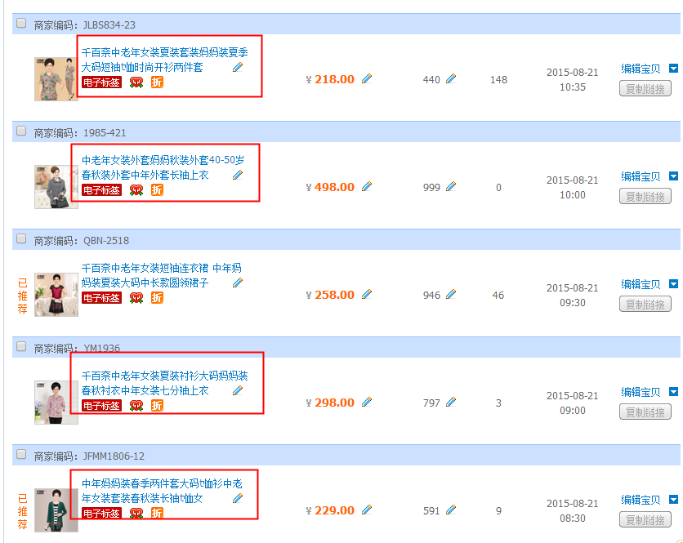 | 1.首先店铺的标题这一块一个是标题未写满30个词，本来一个标题就30个词小类目更应该抓住每个流量；二就是标题中有重复词、和无用词，这些是最基础的标题优化是需要重视和最快去操作的。 | 中老年女装类目人气排行榜关键词
 |  | 长袖t恤 女款
 |  | 中老年女风衣
 |  | 中老年毛呢外套女
 |  | 中老年女马甲
 |  | 中年女装 秋装
 |  | 妈妈装外套
 |  | 妈妈装毛呢外套
 |  | 40-50岁妈妈秋装外套
 |  | 妈妈装 长袖
 |  | 妈妈秋装
 |  | 中老年女装外套
 |  | 妈妈装秋装两件套
 |  | 妈妈毛衣
 |  | 中老年女装秋装外套
 |  | 时尚套装
 |  | 中老年女装秋装
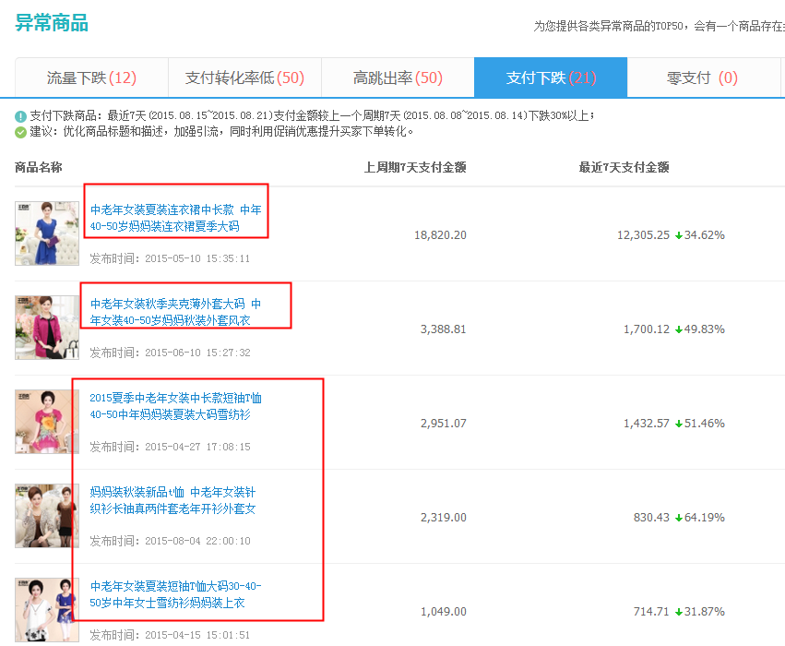
 | 二、更换店铺单品标题中长期没有转化和流量的词，一些压根没有搜索权重而言的词也更换掉，具体词库见表3 | 妈妈 外套
 |  | 卫衣
 |  | 中老年女装秋装套装
 |  | 中老年秋装
 |  | 秋装 中年 女
 |  | 妈妈装秋装外套
 |  | 短外套
 |  | 中老年马甲
 |  | 妈妈装 秋装
 |  | 妈妈秋装长袖上衣
 |  | 妈妈装秋装打底衫
 |  | 打底衫
 |  | 大码装
 |  | 中老年女裤
 |  | 风衣
 |  | 运动套装
 |  | 婚礼妈妈装
 |  | 妈妈夏装
 |  | 针织衫
 |  | 长袖衬衫
 |  | 套装裙
 |  | 中年女装
 |  | 假两件
 |  | 中老年休闲裤
 |  | 棉麻 t恤 女
 |  | 大码
 |  | 中老年女装
 |  | 裙装
 |  | 大码女装
 |  | 妈妈装
 |  | 妈妈装 两件套
 |  | 中老年女装秋装长袖
 |  | 民族妈妈装
 |  | 下装
 |  | 女装
 |  | 中老年印花连衣裙
 |  | 夏季新品
 |  | 连衣裙
 |  | 上衣
 |  | 中老年套装裙
 |  | 妈妈装 裙
 |  | 中老年女装夏装长袖
 |  | 中老年女装上衣夏
 |  | 中年妈妈连衣裙
 |  | 长裙
 |  | 中老年真丝连衣裙
 |  | 雪纺衫
 |  | 真丝连衣裙
 |  | 棉麻连衣裙
 |  | 中老年女装 夏
 |  | 中老年棉麻连衣裙
 |  | 中老年蕾丝连衣裙
 |  | 中老年雪纺长裙
 |  | 中年连衣裙
 |  | 女真丝上衣
 |  | 中老年女装夏装套装
 |  | 中老年女装夏装
 |  | 妈妈装 连衣裙
 |  | 中老年女装t恤
 |  | 妈妈装 短袖
 |  | 百褶裙
 |  | 妈妈连衣裙
 |  | 中年女装上衣夏装
 |  | 印花连衣裙
 |  | 中老年连衣裙
 |  | 老年人夏装女
 |  | 中年女装 夏装
 |  | 短裤
 |  | 真丝衬衫
 |  | 休闲运动套装
 |  | 妈妈装 夏装
 |  | 妈妈装 套装
 |  | T恤
 |  | 妈妈装 夏装 套装
 |  | 中老年
 |  | 纯棉t恤

表4-上下架时间调整
 |  |  |  | 下图为毛针织衫行业上下架时间分布，可以根据行业的上下架时间来安排本店铺不同款的不同上下架时间 | 下图为店铺的上下架时间分布
上架时段 | 成交量 | 销售额指数 | 高质宝贝数
0时 | 216663 | 1705 | 1110
1时 | 37877 | 345 | 242 |  | 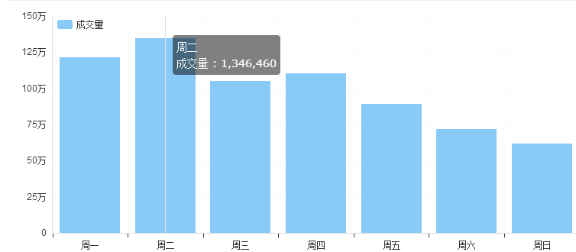 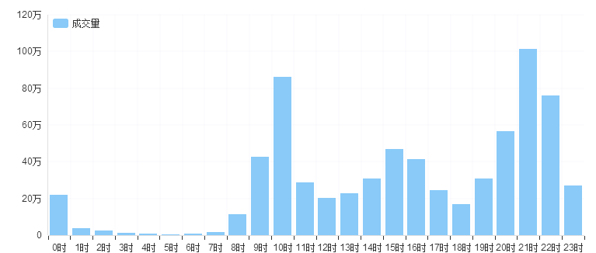
2时 | 22400 | 222 | 167
3时 | 12595 | 124 | 73
4时 | 4766 | 52 | 39
5时 | 3295 | 51 | 30
6时 | 4647 | 55 | 32
7时 | 14760 | 114 | 104
8时 | 113347 | 1087 | 539
9时 | 426534 | 3988 | 1625
10时 | 859525 | 8220 | 3699
11时 | 284250 | 2613 | 1706
12时 | 201921 | 2113 | 1147
13时 | 225934 | 1967 | 1329
14时 | 308300 | 2891 | 1836 |  | 店铺目前下架时间主要分布在周一、周二，大多数主要集中在21时；根据行业的情况来看建议调整把店铺热销款调整时间在周一或者周五的9点到11点，14点到16点，20点到22点，这几个时间段都是行业成交比较大的时间段；其他款可以选择在周六、周日下架，最好每天都有宝贝在下架。
15时 | 466187 | 4283 | 2220
16时 | 410582 | 4092 | 1988
17时 | 243586 | 2374 | 1402
18时 | 165721 | 1664 | 1127
19时 | 305386 | 2676 | 1378
20时 | 565453 | 5075 | 3342
21时 | 1012651 | 10000 | 3533
22时 | 756471 | 8479 | 2585
23时 | 269830 | 2978 | 1234

上架周段 | 成交量 | 销售额指数 | 高质宝贝数
周一 | 1214164 | 8233 | 5253
周二 | 1346460 | 10000 | 5897
周三 | 1047889 | 7411 | 5223
周四 | 1101600 | 8347 | 5079
周五 | 889283 | 6759 | 4572
周六 | 715468 | 5088 | 3497
周日 | 617817 | 4194 | 2966

表5-中老年女装子行业成交量
中老年女装子行业
子行业名称 | 成交量 | 销售额指数 | 高质宝贝数
t恤 | 637168 | 154889689 | 3253
外套/夹克 | 529294 | 190703694 | 2730
针织衫/开衫 | 465229 | 178304096 | 2033
裤子 | 187106 | 33311388 | 1049
衬衫 | 152408 | 37030087 | 1166
连衣裙 | 135423 | 46931367 | 908
毛呢外套 | 120441 | 56034773 | 730
毛衣 | 119183 | 47081738 | 910
套装 | 113790 | 40357843 | 741
风衣 | 95345 | 40697883 | 575

占比排行：T恤>外套/夹克>裤子>衬衫>连衣裙/毛呢外套>毛衣

表7-针织衫行业宝贝价格分布
针织衫行业宝贝价格分布
价格区间 | 成交量 | 销售额指数 | 高质宝贝数 | 针织衫行业宝贝位于50-100,200-300的价格区间成交量是最高的，本店铺客单为138左右，多布局一些价格位在以上两个价格段的单品。
0元-10元 | 4949 | 1 | 76
10元-20元 | 59546 | 32 | 463
20元-50元 | 716176 | 801 | 4116
50元-100元 | 1397265 | 3374 | 5712
100元-150元 | 973025 | 3809 | 3348
150元-200元 | 1080174 | 6067 | 3974
200元-300元 | 1210000 | 10000 | 4790
300元-400元 | 616437 | 7085 | 3278
400元-500元 | 214453 | 3149 | 1549
500元-600元 | 178865 | 3200 | 1366
600元-700元 | 154716 | 3263 | 1224
700元-800元 | 44562 | 1060 | 552
800元-1000元 | 142732 | 4088 | 1007
1000元-1500元 | 112671 | 4402 | 757
1500元-2000元 | 23993 | 1311 | 206
2000元-3000元 | 1944 | 154 | 59
3000元-4000元 | 400 | 46 | 8
4000元-5000元 | 0 | 0 | 0
5000元-6000元 | 0 | 0 | 0
6000元-8000元 | 0 | 0 | 0
8000元-10000元 | 755 | 229 | 1
10000元-15000元 | 18 | 5 | 1
15000元-20000元 | 0 | 0 | 0
20000元-元 | 0 | 0 | 0

